スクリーニング
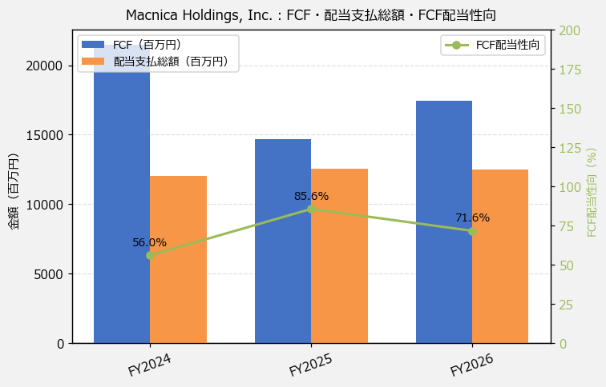
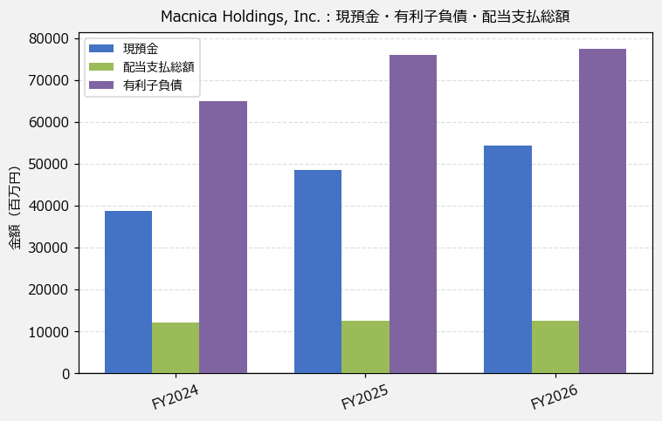
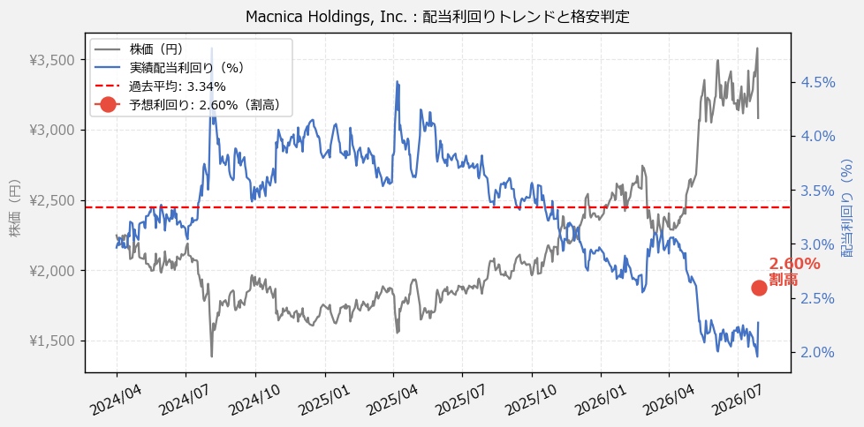
Macnica Holdings, Inc.（3132） 財務スクリーニング 2026/07/28

現在株価（円） | ¥3,082
予想DPS（円） | ¥80
予想配当利回り | 2.60%

指標 | FY2024 | FY2025 | FY2026 | CAGR（3年）
EPS（円） | 269.20 | 141.57 | 155.49 | -24.0%
DPS実績（円） | 66.67 | 70.00 | 70.00 | +2.5%
EPS配当性向[%] | 24.8 | 49.4 | 45.0 | —
FCF（百万円） | 21,492.0 | 14,659.0 | 17,468.0 | -9.8%
FCF配当性向[%] | 56.0 | 85.6 | 71.6 | —
有利子負債（百万円） | 64,855.0 | 75,924.0 | 77,491.0 | +9.3%
現預金（百万円） | 38,710.0 | 48,530.0 | 54,388.0 | +18.5%
ネットキャッシュ（百万円） | -26,145.0 | -27,394.0 | -23,103.0 | —
グロス配当余裕[年] | 3.2 | 3.9 | 4.4 | —
ネット配当余裕[年] | -2.2 | -2.2 | -1.8 | —

【短信入力】
現預金（百万円） | 38,710.0 | 48,530.0 | 54,388.0
配当支払総額（百万円） | 12,046.0 | 12,547.0 | 12,499.0

